Ponderación
Ponderación Analítico Jerárquico (AHP)
 | s n i/becas | participación | consultas
s n i/becas | 1.00 | 0.20 | 0.14
participación | 5.00 | 1.00 | 0.33
consultas | 7.00 | 3.00 | 1.00
sum | 13.000 | 4.200 | 1.476

 | Normalizar |  |  |  | ∑ Filas | Ponderación
 | 0.077 | 0.048 | 0.097 | s n i/becas | 0.221 | 0.07
 | 0.385 | 0.238 | 0.226 | participación | 0.849 | 0.28
 | 0.538 | 0.714 | 0.677 | consultas | 1.930 | 0.64

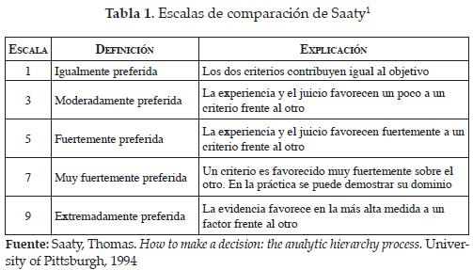

Fuente: Recuperada de Osorio Gómez, Juan Carlos, Herrera Umaña, María Fernanda, & Vinasco, Milton Adrián. (2008)

